Sayfa1
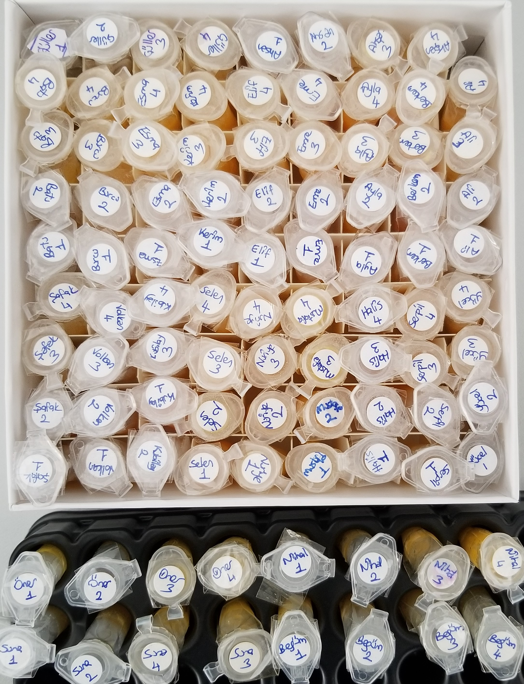
Numune | TAS (mmol/L) | TOS (µmol/L) | OSI
Güller-1 | 1.27 | 4.12 | 0.32
Güller-2 | 1.42 | 3.59 | 0.25
Güller-3 | 1.31 | 3.33 | 0.25
Güller-4 | 1.57 | 3.85 | 0.25
Ahsen-1 | 1.18 | 4.93 | 0.42
Ahsen-2 | 1.32 | 4.9 | 0.37
Ahsen-3 | 1.37 | 3.89 | 0.28
Ahsen-4 | 1.58 | 3.55 | 0.22
Batu-1 | 1.47 | 3.94 | 0.27
Batu-2 | 1.67 | 5 | 0.30
Batu-3 | 1.18 | 4.67 | 0.40
Batu-4 | 1.33 | 5.35 | 0.40
Burcu-1 | 1.29 | 4.61 | 0.36
Burcu-2 | 1,46 | 3,89 | 0.27
Burcu-3 | 1,14 | 4,6 | 0.40
Burcu-4 | 1,3 | 5,41 | 0.42
Esma-1 | 1,34 | 3,07 | 0.23
Esma-2 | 1,56 | 5,15 | 0.33
Esma-3 | 1,54 | 4,5 | 0.29
Esma-4 (Lipemik numune) | 1,4 | 4,48 | 0.32
Kerim-1 | 1,34 | 3,57 | 0.27
Kerim-2 | 1,63 | 4,77 | 0.29
Kerim-3 | 1,33 | 4,33 | 0.33
Kerim-4 | 1,58 | 5,02 | 0.32
Elif-1 | 1,3 | 6,14 | 0.47
Elif-2 | 1,44 | 4,87 | 0.34
Elif-3 (Lipemik numune) | 1,38 | 5,61 | 0.41
Elif-4 | 1,43 | 5,55 | 0.39
Emre-1 | 1,53 | 4,86 | 0.32
Emre-2 | 1,76 | 7,45 | 0.42
Emre-3 | 1,57 | 3,83 | 0.24
Emre-4 | 1,78 | 5,64 | 0.32
Ayla-1 | 1,12 | 4,19 | 0.37
Ayla-2 | 1,16 | 5,05 | 0.44
Ayla-3 | 1,39 | 3,29 | 0.24
Ayla-4 | 1,57 | 5,21 | 0.33
Berkem-1 | 1,42 | 4,62 | 0.33
Berkem-2 | 1,54 | 10,37 | 0.67
Berkem-3 | 1,63 | 3,21 | 0.20
Berkem-4 | 1,82 | 6,46 | 0.35
Ali-1 | 1,56 | 4,08 | 0.26
Ali-2 | 1,75 | 4,43 | 0.25
Ali-3 | 1,44 | 5,06 | 0.35
Ali-4 | 1,67 | 5,13 | 0.31
Şafak-1 | 1,64 | 4,63 | 0.28
Şafak-2 | 1,91 | 8,61 | 0.45
Şafak-3 | 1,4 | 4,44 | 0.32
Şafak-4 | 1,66 | 5,15 | 0.31
Volkan-1 | 1,52 | 3,8 | 0.25
Volkan-2 | 1,77 | 6,77 | 0.38
Volkan-3 | 1,46 | 8,7 | 0.60
Volkan-4 | 1,78 | 7,04 | 0.40
Kubilay-1 | 1,62 | 7,69 | 0.47
Kubilay-2 | 1,86 | 5,16 | 0.28
Kubilay-3 | 1,77 | 5,09 | 0.29
Kubilay-4 | 2 | 5,36 | 0.27
Selen-1 | 1,53 | 6,24 | 0.41
Selen-2 | 1,63 | 5,58 | 0.34
Selen-3 | 1,58 | 4,57 | 0.29
Selen-4 | 1,6 | 3,62 | 0.23
Nuriye-1 | 1,3 | 4,75 | 0.37
Nuriye-2 | 1,56 | 4,89 | 0.31
Nuriye-3 | 1,21 | 5,54 | 0.46
Nuriye-4 | 1,43 | 4,65 | 0.33
Mustafa-1 | 1,9 | 4,16 | 0.22
Mustafa-2 | 2,12 | 4,68 | 0.22
Mustafa-3 | 1,87 | 3,17 | 0.17
Mustafa-4 | 1,97 | 4,46 | 0.23
Halis-1 | 1,55 | 4,16 | 0.27
Halis-2 | 1,72 | 4,95 | 0.29
Halis-3 | 1,52 | 6,17 | 0.41
Halis-4 | 1,66 | 6,43 | 0.39
Serpil-1 | 1,34 | 3,42 | 0.26
Serpil-2 | 1,56 | 5,76 | 0.37
Serpil-3 | 1,37 | 3,78 | 0.28
Serpil-4 | 1,58 | 5,19 | 0.33
Yücel-1 | 1,55 | 4,56 | 0.29
Yücel-2 | 1,76 | 5,04 | 0.29
Yücel-3 (Lipemik numune) | 1,68 | 3,95 | 0.24
Yücel-4 | 1,92 | 4,8 | 0.25
Öner-1 | 1,65 | 2,58 | 0.16
Öner-2 | 1,76 | 4,95 | 0.28
Öner-3 | 1,49 | 4,54 | 0.30
Öner-4 | 1,61 | 4,09 | 0.25
Nihal-1 | 1,38 | 6 | 0.43
Nihal-2 | 1,58 | 5,65 | 0.36
Nihal-3 | 1,26 | 4,96 | 0.39
Nihal-4 | 1,47 | 4,74 | 0.32
Suna-1 | 1,54 | 4,09 | 0.27
Suna-2 | 1,68 | 6,4 | 0.38
Suna-3 | 1,58 | 4,45 | 0.28
Suna-4 | 1,74 | 5,2 | 0.30
Begüm-1 | 1,49 | 3,23 | 0.22
Begüm-2 | 1,67 | 4,56 | 0.27
Begüm-3 | 1,55 | 6,98 | 0.45
Begüm-4 | 1,71 | 5,34 | 0.31

